Sheet1
ORDER FORM
 | サイズ／生地カラー／ファスナーカラーは必ずご指定ください。
フリガナ |  |  | 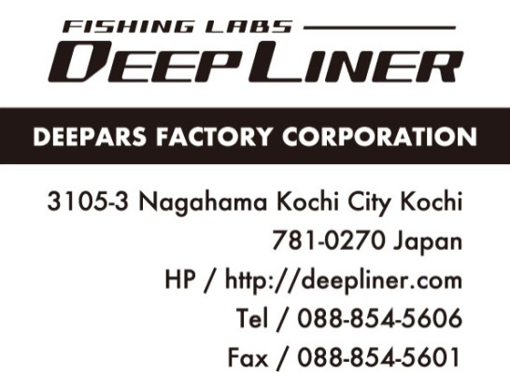
氏 名 |  | 年齢
住 所
電話番号 | 携帯電話
メールアドレス |  | 受注日
身 長 | 体 重
ホーム | ジギング・キャスティング歴
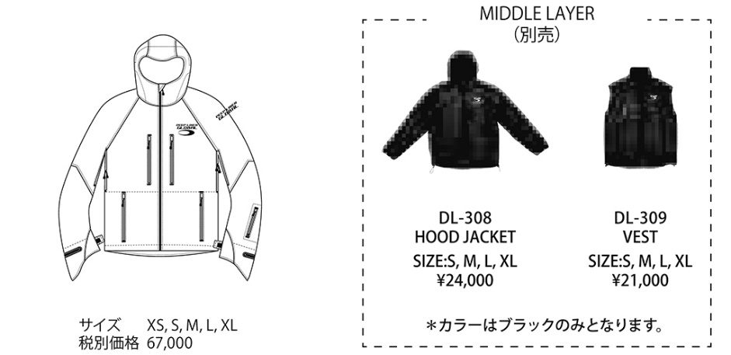 □ DL-009 PRIME PRO JACKET |  |  | アウターサイズ
 |  |  | 生地カラー
 |  |  | ファスナーカラー
 |  |  | HOOD JACKET サイズ（別売）
 |  |  | VEST サイズ（別売）

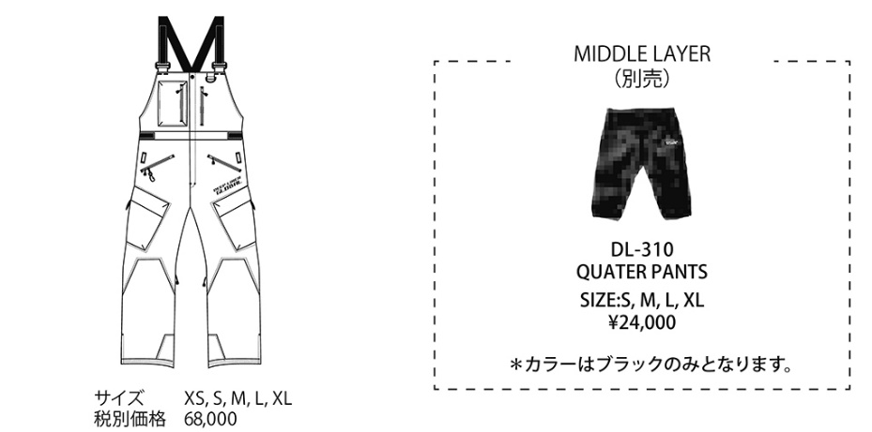 □ DL-011 PRIME PRO BIB PANTS |  |  | アウターサイズ
 |  |  | 生地カラー
 |  |  | ファスナーカラー
 |  |  | QUATER PANTS サイズ（別売）

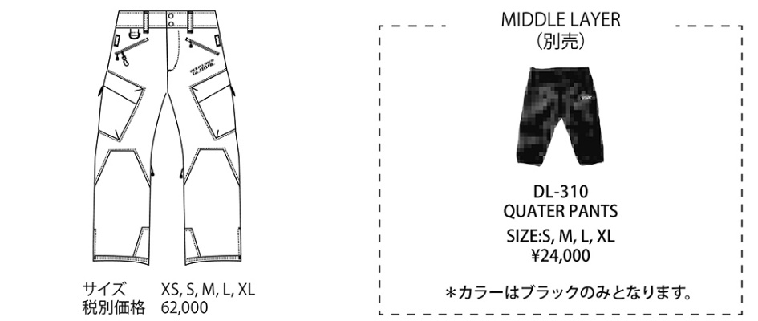 □ DL-010 PRIME PRO PANTS |  |  | アウターサイズ
 |  |  | 生地カラー
 |  |  | ファスナーカラー
 |  |  | QUATER PANTS サイズ（別売）

商品点数 |  | 税抜合計
消費税（10％） |  | 合計金額
□ 生地カラー:全11色 ブラック、オリーブ、マリンブルー、ネイビー、レッド、オレンジ、パウダーブルー、ワイン、 イエロー、グリーングレイ、ピンク | □ ファスナーカラー :全5色 ブラック、レッド、ベージュ、チャコール、ホワイト |  | ショップ名

*オーダー締め切り6月30日。 受注生産につきキャンセル不可となりますので、サイズ・カラーについては十分ご確認下さい。

